2.위치라벨
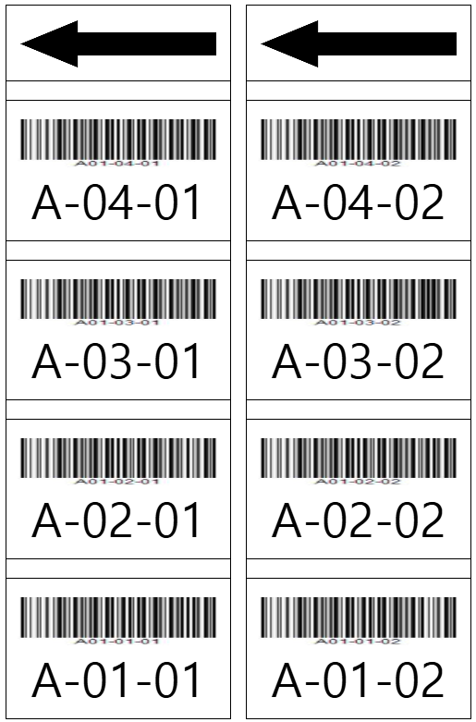
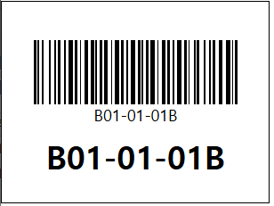
 |  | [위치라벨] | [위치개별라벨]
 |  | 위치 : 80 * 50 (가로*세로, mm) | 위치 : 80 * 60 (가로*세로, mm)
 |  | 화살표 : 80 * 28(가로*세로,mm)
 |  | 사이사이 : 7 mm

A1A-0401 A01-04-01A | A1A-0401 A01-04-01B

A1A-0301 A01-03-01A | A1A-0301 A01-03-01B

A1A-0201 A01-02-01A | A1A-0201 A01-02-01B

A1A-0101 A01-01-01A | A1A-0101 A01-01-01B

3.입고지시서
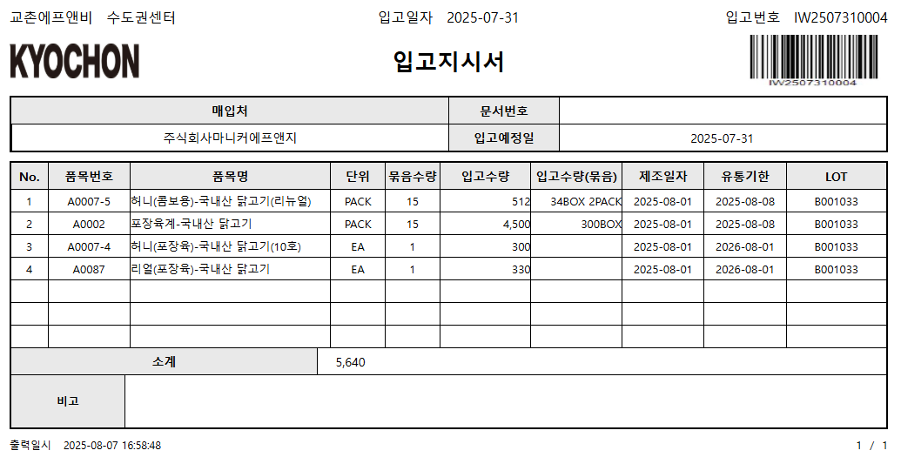

4.출고지시서(총괄(창고))
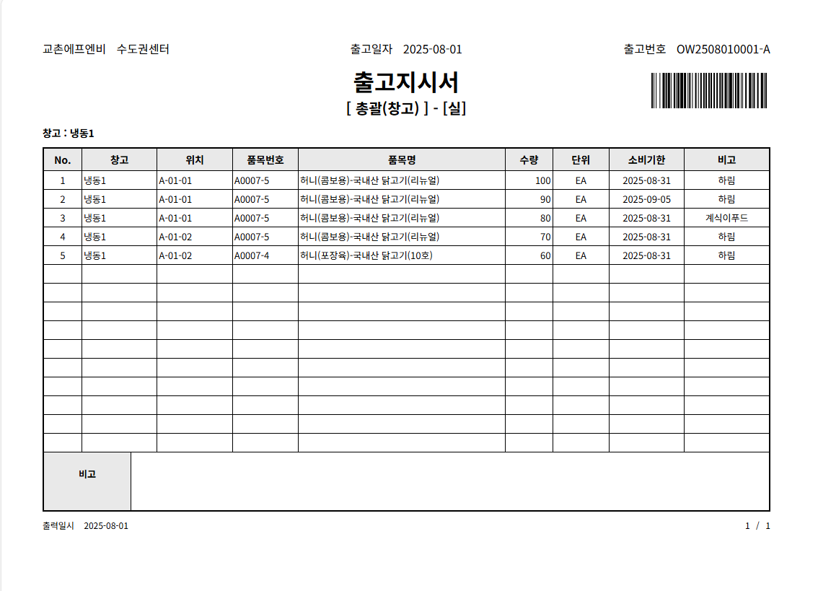
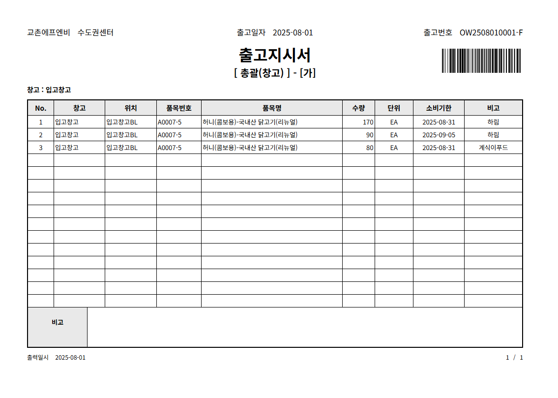
[총괄(창고)-실] | [총괄(창고)-가]

5.출고지시서(권역별)
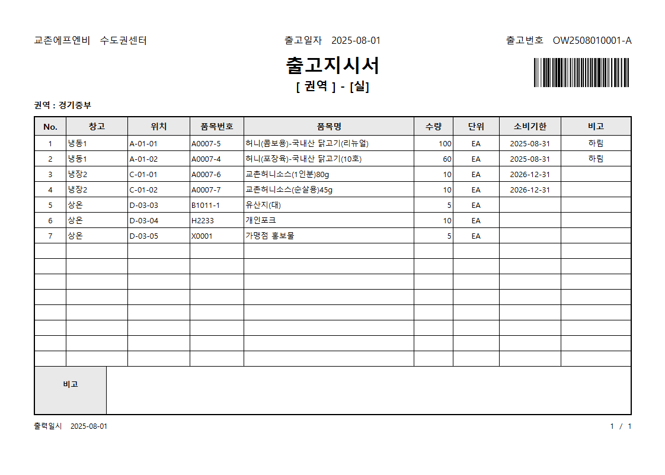

출고지시서

품목명 | 단위및규격 | 소비기한 | 출고수량 | 박스 | 낱개 | 비고

6.출고지시서(호차별)
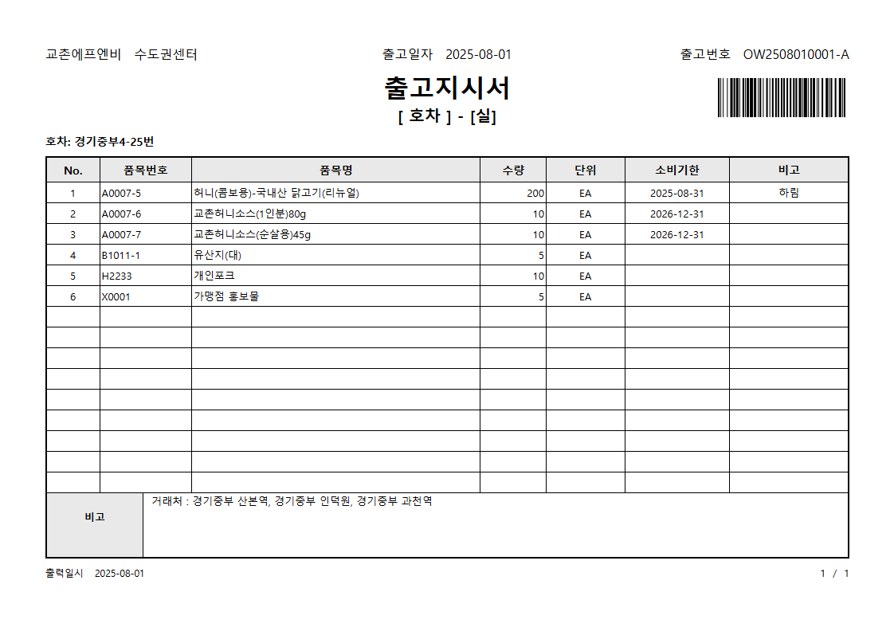

7.출고지시서(가맹점별)
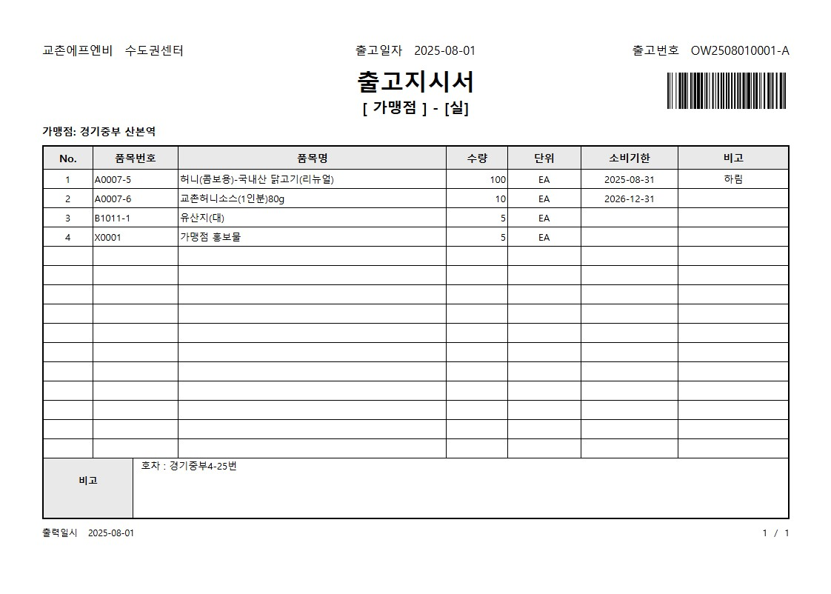

8.거래명세서
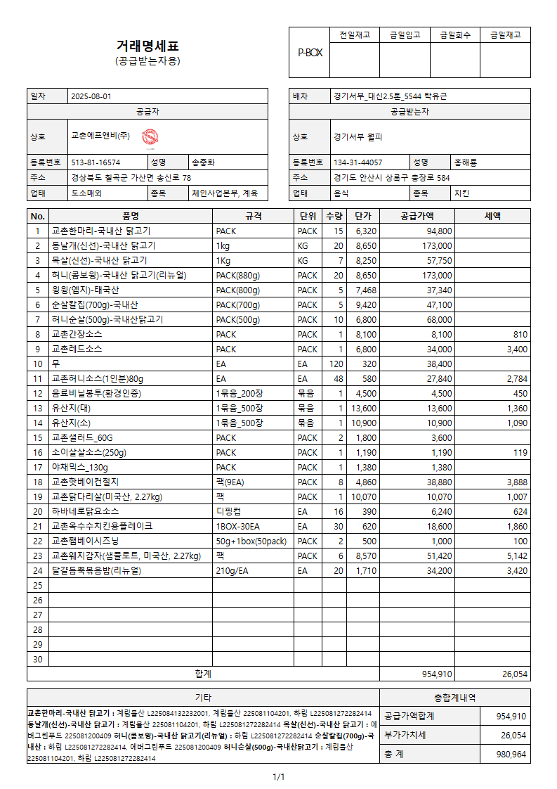
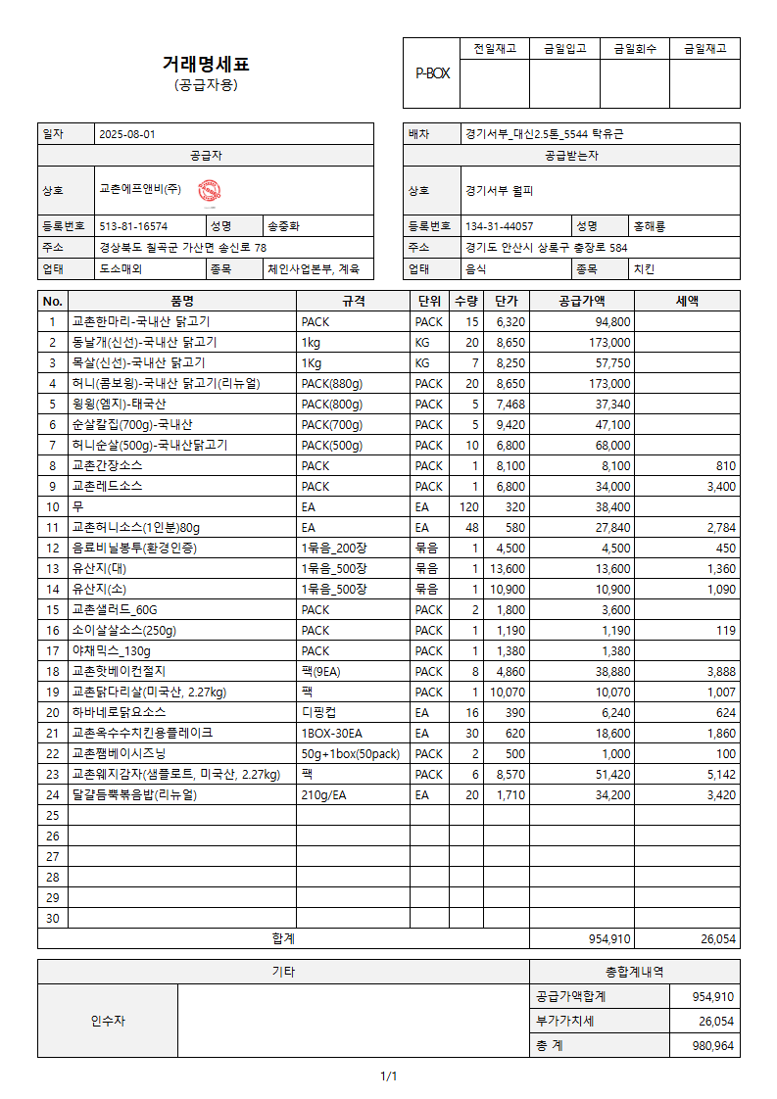

9.삭제오더지시서
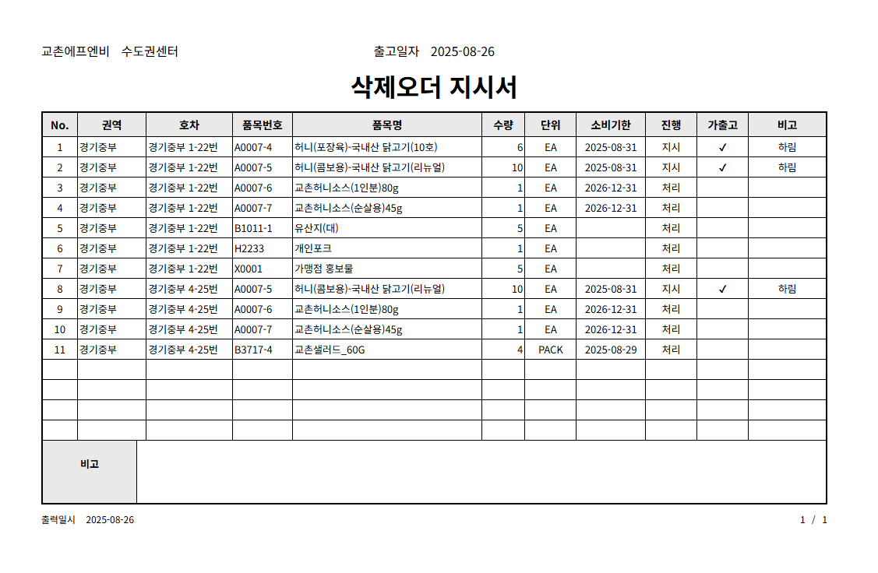

10.재고실사표
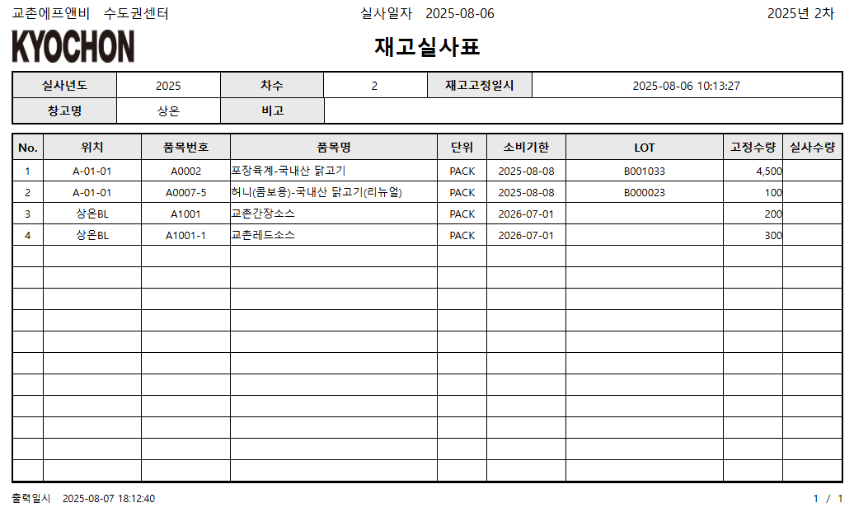
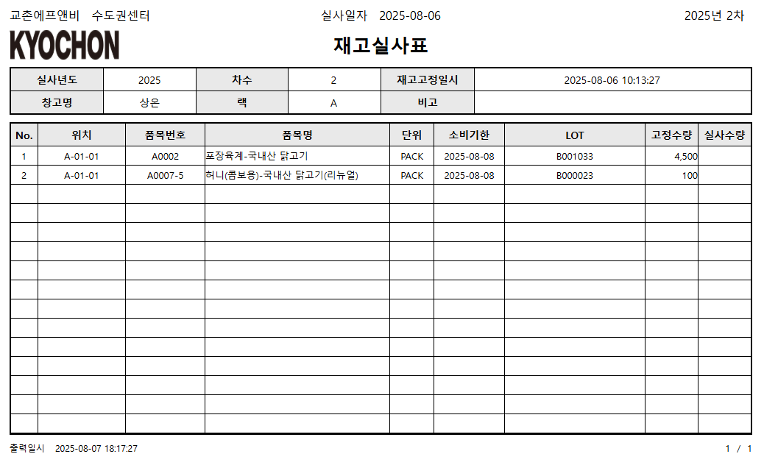
[창고별] | [창고-렉별]

11.이동지시서
